FO-07-42X
 | CENTRO INTEGRAL DE REHABILITACIÓN COLOMBIA-CIREC TOMA DE MOLDE PLANTILLA UCBL GESTIÓN DE PRODUCCIÓN |  |  |  |  |  | Código | FO-07-42

 |  |  |  |  |  |  | Versión | 1

 |  |  |  |  |  |  | Fecha de Emisión | 19-01-2012
NOMBRE DEL USUARIO |  |  |  |  |  |  | MASCULINO | FEMENINO

TÉCNICO A CARGO |  |  | USUARIO HISTORIA |  |  |  | ADULTO | NIÑO

NUMERO DE OP
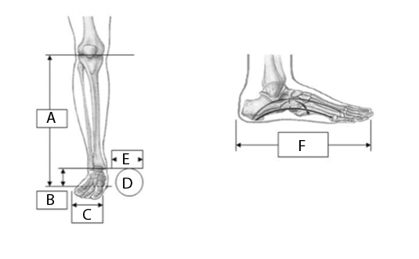 |  |  |  |  |  |  | MEDIDAS

 |  |  |  |  |  |  | A

 |  |  |  |  |  |  | B

 |  |  |  |  |  |  | C

 |  |  |  |  |  |  | D

 |  |  |  |  |  |  | E

 |  |  |  |  |  |  | F

 |  |  |  |  |  |  | OBSERVACIONES

FECHA DE INGRESO | FECHA DE MOLDE | FECHA DE PRUEBA |  | FECHA DE ENTREGA |  | FECHA DE CAMBIO

DETERMINANTES | COBERTURA DEL PIE |  | COLOR DE PIE |  | CAUCASICO
PESO | Descalzo |  |  |  | OSCURO
ESTATURA | Chancleta |  | TALLA DE PIE
PIE No. | Abierto |  | TIPO DE PIE |  | DESCALZO
ALTO TACON | Cerrado |  |  |  | TIPO DE ZAPATO
OBSERVACIONES

